Basic
 | BÁO GIÁ |  |  | Số: 10210631/BG
 |  |  |  | Ngày: 07/4/2021
Kính gửi: Trung tâm chuyển giao công nghệ
Người nhận: Mr. Nam

Cám ơn quý khách hàng đã quan tâm đến sản phẩm của chúng tôi
Chúng tôi xin trân trọng gửi đến quý khách hàng bảng giá thiết bị đo khí thải như sau:
STT | Tên hàng hóa | SL | Đơn giá | Thành tiền
1 | Thiết bị phát bụi | 1 | 582,100,000 | 582,100,000
 | Nhà sản xuất: Palas
 | Model: BGR1000
 | Xuất xứ: Đức
 | Ứng dụng:
 | - Hiệu chuẩn các thiết bị đo bụi
 | - Công nghiệp ngành lọc bụi:
 | Xác định hiệu xuất tách lọc phân đoạn
 | Xác định tổng hiệu xuất tách lọc
 | Bụi lâu ngày
 | Phương tiện lọc bụi
 | Làm sạch chân không và lọc làm sạch chân không
 | Lọc bụi trong ô tô
 | Lọc trong các động cơ
 | - Kiểm tra hít thở
 | - Hạt đánh dấu cho LDA, PIV,..
 | - Phủ bề mặt
 | Lưu lượng: 0.5 – 5.0 m³/h |  | 10 - 20 l/m
 | 0,04 - 430 g/h |  | ?????
 | Nồng độ bụi tối đa: 10 hạt/cm³ |  | NỒNG ĐỘ BÀI BÁO: 0,5 - 50 hạt/cm3
 | Cỡ bụi: 0,1 - 100µm |  | 10um/ 2,5 um
 | Cấp phát bụi: 5 - 700 mm/h
 | Áp suất khí nén: 4-8 bar
 | Đường kính ống chứa (Reservoir): 7, 10, 14, 20, 28mm
 | Chiều dài ống chứa: 70mm
 | Nắp phân tán (Dispersion cover): Loại A, loại B, loại C và loại D
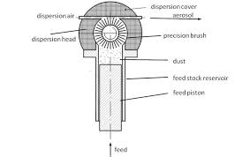
 | Kết nối ống ra:
 | - Đường kính trong ngoài Loại A: 5mm / 8mm
 | - Đường kính trong ngoài Loại B: 3,6mm / 6mm
 | - Đường kính trong ngoài Loại C/D: 2,6mm / 6mm
 | Lượng bụi trong ống chứa:
 | - Φ 7mm: 2,7g
 | - Φ 10mm: 5,5g
 | - Φ 14mm: 10,8g
 | - Φ 20mm: 22g
 | - Φ 28mm: 43g
 | Nguồn: 115-230V/50-60Hz
 | Trọng lượng: gần 19kg
 | Kích thước: 465 x 320 x 200 mm
 | Cung cấp bao gồm:
 | Máy phát bụi BGR1000
 | Nắp phân tán loại A
 | Ống chứa bụi 10mm
 | Chổi quét phát bụi bằng thép
 | Bụi chuẩn
2 | Bộ chia 4 và chia loãng 1:10 | 1 | 539,700,000 | 539,700,000
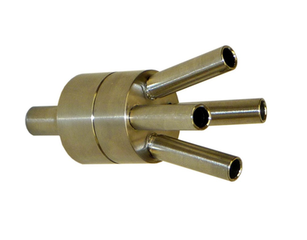
 | Nhà sản xuất: Palas
 | Model: VKL 10
 | Xuất xứ: Đức
 | Tỉ lệ pha loãng: 1:10
 | Kim hút đẳng tốc: 2-5 LPM / 15-37 LPM
 | Cỡ bụi: 20µm
 | Lưu lượng: 18 – 45 LPM (Khí sạch - Clean air)
 | 2 – 5 LPM (hút mẫu - suction)
 | Áp suất khí nén: 4-8 bar
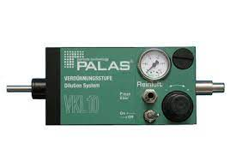
 | Nguồn: 115-230V/50-60Hz
 | Trọng lượng: gần 10kg
 | Kích thước: 500 x 230 x 150 mm
 | Cung cấp bao gồm: | 1
- | Đầu nối chia 1/4: 1 ngõ vào và 4 ngõ ra đồng nhất nhau | 1
- | Bộ pha loãng VKL 10 | 4
- | Kim ngõ ra 2-5 LPM | 4
3 | Thiết bị đo bụi tham chiếu | 1 | 827,200,000 | 827,200,000
 | Nhà sản xuất: Palas
 | Model: Promo 2000
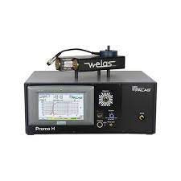
 | Xuất xứ: Đức
 | Ứng dụng:
 | - Giám sát bụi phát thải
 | - Kiểm soát quá trình nghiền
 | - Giám sát các quy trình sản xuất trong thực phẩm, dược và hóa chất
 | - Kiểm tra các phương tiện lọc bụi
 | Nguyên lý đo: Tán xạ ánh sáng (Optical light-scattering)
 | Dải đo: 0,2 µm – 10 µm
 | 0,3 µm – 17 µm
 | 0,6 µm – 40 µm
 | 2 µm – 100 µm
 | 0 - 10⁶ hạt/cm³
 | Kênh đo: 128 kênh đo theo cỡ bụi
 | Lưu lượng: 5 LPM
 | Nguồn sáng: đèn Xenon arc 35 W
 | Bộ thu thập dữ liệu: 20 MHz processor, 256 raw data channels, digital
 | Bộ nhớ: 4GB
 | Cổng giao tiếp: USB, Ethernet, RS232/485, Wi-Fi
 | Công suất tiêu thụ: 100W
 | Hiển thị: Màn hình chạm 7", 800x480 pixel
 | Kích thước: 185 x 450 x 315 mm
 | Trọng lượng: 8 kg (Bộ điều khiển)
 | 2,8 kg (Cảm biến)
 | Cung cấp bao gồm:
 | Bộ điều khiển
 | Cảm biến đo bụi Welas 2300
 | Dây cáp quang 3m
 | Tổng |  |  | 1,949,000,000
 | VAT 10% |  |  | 194,900,000
 | Tổng cộng |  |  | 2,143,900,000

ĐIỀU KIỆN THƯƠNG MẠI:
 | 1. Giá báo trên là giá giao hàng tận nơi, hướng dẫn sử dụng thành thạo.
 | 2. Thanh toán: 50% ứng trước; 50% trước khi giao thiết bị.
 | 3. Thời gian giao hàng: trong vòng 06-08 tuần, sau khi nhận tạm ứng đợt 1.
 | 4. Bảo hành: 12 tháng theo tiêu chuẩn của nhà sản xuất.
 | 5. Hiệu lực báo giá: báo giá này có hiệu lực 60 ngày.

 | Công ty TNHH CN Digi
 | Huỳnh Văn Đấy (0919 666 735)
 | Email: hvday@digivn.com

Diagram
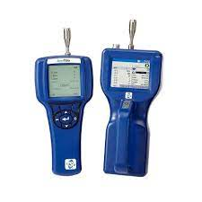
Aerosol generator
(RBG 1000 G)
Dilution System
4 channels
(FS4 + VKL10 x4)
Reference meter
(Promo 2000 HP)
Particle measurement devices

